Visual Roadmap
05 / Roadmap Now / Next / Later
Ưu tiên đề xuất từ source audit; không phải cam kết lịch phát hành

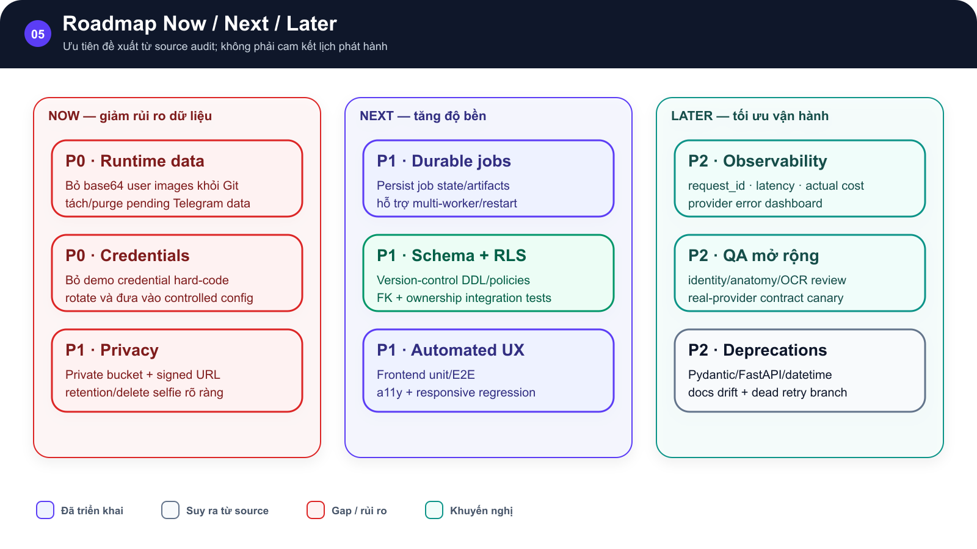
SƠ ĐỒ • Roadmap Now / Next / Later

Ba cột Now, Next, Later lần lượt chứa các hạng mục dữ liệu, credentials, durable jobs, schema RLS, test, observability và QA |  | Roadmap đề xuất theo mức độ rủi ro và phụ thuộc kỹ thuật.

 | →

Roadmap đề xuất theo mức độ rủi ro và phụ thuộc kỹ thuật. |  | Roadmap đề xuất theo mức độ rủi ro và phụ thuộc kỹ thuật.

 | →

Ưu tiên đề xuất từ source audit; không phải cam kết lịch phát hành Implemented • Inferred • Gap/Risk • Recommended

Hình GS-DOC-05 — Roadmap Now / Next / Later. Roadmap đề xuất theo mức độ rủi ro và phụ thuộc kỹ thuật.

Mô tả sơ đồ: Ba cột Now, Next, Later lần lượt chứa các hạng mục dữ liệu, credentials, durable jobs, schema RLS, test, observability và QA.

Nguồn: backend/data/pending_telegram_packs.json; frontend/src/services/authService.ts; backend/migrations/001_add_sticker_pack_soft_delete.sql • kien_v5 @ c09e26a • 2026-08-09

Priority Dashboard
05 / Implementation Backlog & Sprint Plan
Tổng hợp 15 backlog item theo priority từ audit hiện tại
GS-DOC-05 • kien_v5 @ c09e26a • 2026-08-09 • Proposed plan
AS-BUILT • Nội dung viết từ source hiện tại; bộ mẫu chỉ cung cấp cấu trúc trình bày.

15 backlog items by priority
Priority | Items | Release meaning
P0 | 3 | Block public release/security
P1 | 8 | Durability, privacy and tests
P2 | 4 | Observability and cleanup

